Sheet1
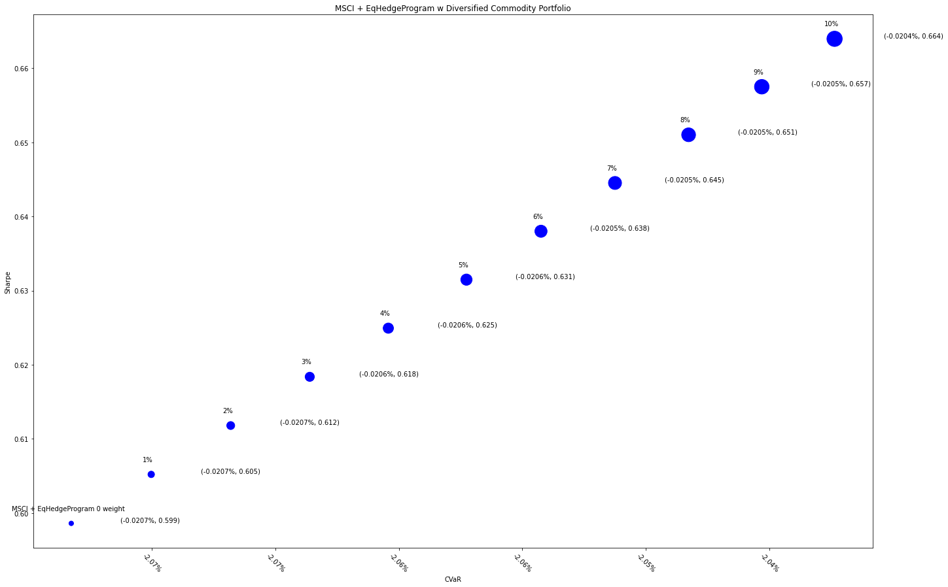
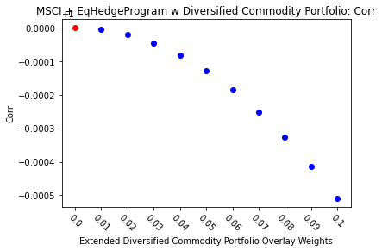
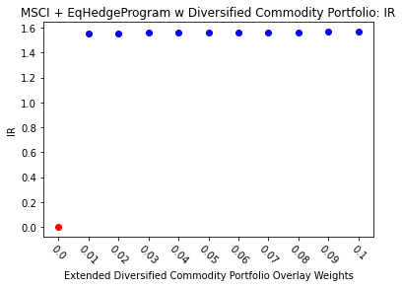
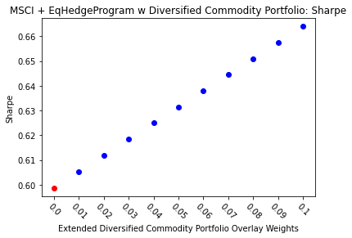
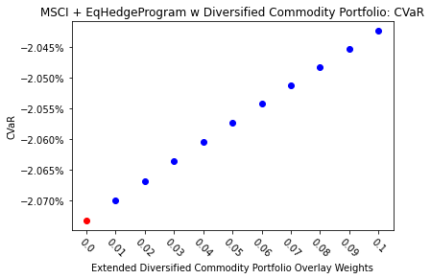
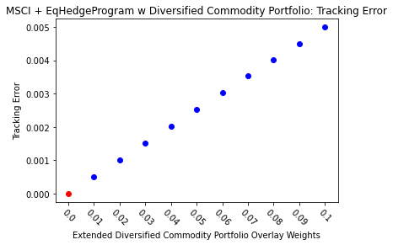
MSCI + EqHedgeProgram |  | 0.01 | 0.02 | 0.03 | 0.04 | 0.05 | 0.06 | 0.07 | 0.08 | 0.09 | 0.1
Ret | 8.50% | 8.58% | 8.66% | 8.73% | 8.81% | 8.89% | 8.97% | 9.05% | 9.12% | 9.20% | 9.28%
Vol | 14.19% | 14.17% | 14.15% | 14.12% | 14.10% | 14.08% | 14.06% | 14.04% | 14.02% | 14.00% | 13.97%
Sharpe | 0.59861290643 | 0.60521571811 | 0.61180351247 | 0.61837614221 | 0.62493346268 | 0.63147533184 | 0.63800161023 | 0.64451216096 | 0.65100684966 | 0.65748554449 | 0.66394811606
5%-ile | -1.33% | -1.33% | -1.33% | -1.33% | -1.33% | -1.33% | -1.32% | -1.31% | -1.31% | -1.31% | -1.31%
CVaR | -2.07% | -2.07% | -2.07% | -2.06% | -2.06% | -2.06% | -2.05% | -2.05% | -2.05% | -2.05% | -2.04%
Tracking Error | 0.00% | 0.05% | 0.10% | 0.15% | 0.20% | 0.25% | 0.30% | 0.35% | 0.40% | 0.45% | 0.50%
IR | 0 | 1.5562392814 | 1.5575102709 | 1.5587691734 | 1.5600161097 | 1.5612511993 | 1.56247456 | 1.563686308 | 1.5648865582 | 1.5660754238 | 1.5672530166
Corr | 1 | 0.99999479638 | 0.99997923369 | 0.99995338402 | 0.99991731912 | 0.99987111047 | 0.99981482928 | 0.99974854646 | 0.99967233264 | 0.99958625819 | 0.99949039321
Max DD | -24.22% | -24.06% | -23.90% | -23.74% | -23.58% | -23.42% | -23.26% | -23.10% | -22.95% | -22.79% | -22.64%
Rank | 50 | 100 | 150 | 200 | 250 | 300 | 350 | 400 | 450 | 500 | 550

